Bem-vindo
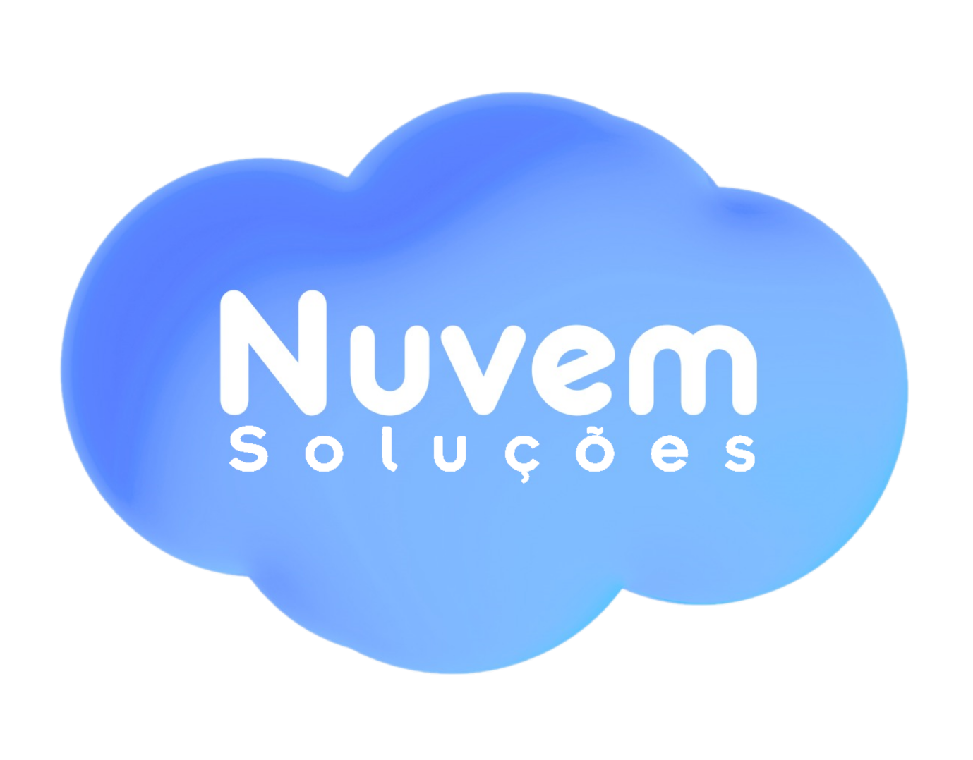
Parceiro Autorizado

Olá, Precisa de apoio para a temporada de Imposto de Renda 2026? A Nuvem Soluções, como parceira autorizada da IOB, está ao seu lado para tornar esse processo mais simples e organizado. A IOB preparou este Checklist Inteligente IRPF 2026 para ajudar você a estruturar todas as etapas da declaração. Se você é contador, utilize-o para centralizar e acompanhar as informações dos seus clientes em um único lugar. Se você é declarante, o material vai orientar na conferência dos dados e documentos necessários, reduzindo riscos de erros e retrabalho. Fique atento ao prazo: a entrega do IRPF 2026 vai até o dia 31 de maio, que neste ano cai em um domingo. Por isso, o ideal é finalizar o envio até o dia 29 de maio, evitando imprevistos de última hora. Conte com a Nuvem Soluções durante toda a jornada do IR 2026. Como parceira da IOB, oferecemos conteúdos atualizados e soluções que trazem mais segurança, agilidade e controle para o seu dia a dia.
Para conhecer todas as nossas ferramentas para contadores, | clique aqui.

Nuvem Soluções, parceira IOB.

